3 Przekroj przy bramie
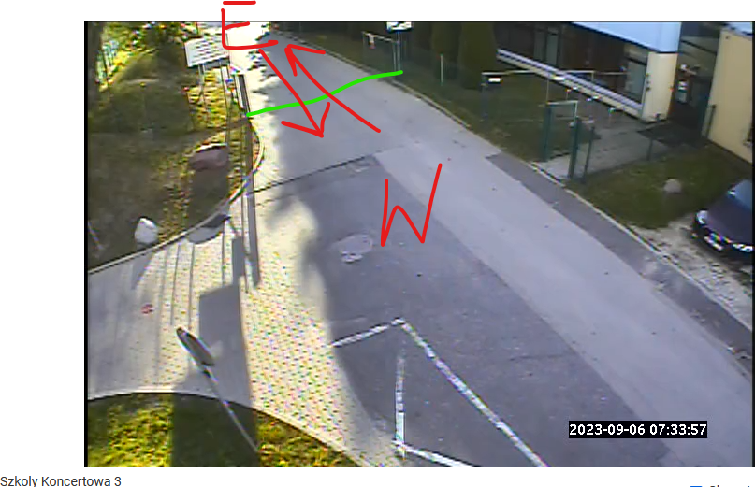
 | Piesi |  | Rowerzyści |  | Hulajnogi, itp. |  | Motocykle |  | Osobowe |  | Dostawcze |  | Ciężarowe
 | Koncertowa przekroj w bramie
Start Time | wlot E | wlot W | wlot E | wlot W | wlot E | wlot W | wlot E | wlot W | wlot E | wlot W | wlot E | wlot W | wlot E | wlot W
07:00 | 1 | 2 | 0 | 2 | 0 | 0 | 0 | 0 | 0 | 0 | 0 | 0 | 0 | 0
07:15 | 5 | 4 | 0 | 0 | 2 | 0 | 0 | 0 | 0 | 0 | 0 | 0 | 0 | 0
07:30 | 11 | 15 | 0 | 0 | 0 | 1 | 0 | 0 | 5 | 1 | 0 | 0 | 0 | 0
07:45 | 22 | 18 | 0 | 5 | 0 | 4 | 0 | 0 | 6 | 6 | 0 | 0 | 0 | 0
08:00 | 6 | 8 | 0 | 2 | 0 | 2 | 0 | 0 | 4 | 3 | 0 | 0 | 0 | 0
08:15 | 4 | 17 | 2 | 3 | 0 | 0 | 0 | 0 | 0 | 0 | 0 | 0 | 0 | 0
08:30 | 4 | 18 | 0 | 2 | 0 | 1 | 0 | 0 | 1 | 0 | 0 | 0 | 0 | 0
08:45 | 5 | 15 | 1 | 0 | 0 | 1 | 0 | 0 | 5 | 0 | 0 | 0 | 0 | 0
15:00:00 | 30 | 11 | 5 | 4 | 0 | 3 | 0 | 0 | 2 | 3 | 0 | 0 | 0 | 0
15:15:00 | 8 | 12 | 1 | 4 | 0 | 4 | 0 | 0 | 4 | 3 | 0 | 0 | 1 | 0
15:30:00 | 14 | 44 | 5 | 1 | 0 | 2 | 1 | 0 | 2 | 7 | 0 | 0 | 0 | 1
15:45:00 | 30 | 13 | 5 | 5 | 0 | 3 | 0 | 0 | 7 | 6 | 0 | 0 | 0 | 0
16:00:00 | 13 | 13 | 4 | 1 | 0 | 0 | 0 | 0 | 3 | 3 | 0 | 0 | 0 | 0
16:15:00 | 28 | 11 | 3 | 3 | 0 | 0 | 0 | 0 | 6 | 2 | 0 | 0 | 0 | 0
16:30:00 | 13 | 22 | 2 | 3 | 2 | 0 | 0 | 0 | 5 | 3 | 0 | 0 | 0 | 0
16:45:00 | 12 | 27 | 4 | 5 | 1 | 0 | 0 | 0 | 12 | 8 | 0 | 0 | 0 | 0
17:00:00 | 14 | 18 | 0 | 3 | 0 | 0 | 0 | 0 | 9 | 6 | 0 | 0 | 0 | 0
17:15:00 | 30 | 11 | 4 | 2 | 0 | 0 | 0 | 0 | 7 | 6 | 0 | 0 | 0 | 0
17:30:00 | 15 | 20 | 5 | 2 | 1 | 1 | 0 | 0 | 10 | 10 | 0 | 0 | 0 | 0
17:45:00 | 17 | 20 | 0 | 0 | 0 | 0 | 0 | 0 | 10 | 8 | 0 | 0 | 0 | 0

Uwagi i obserwacje:

1 Piesi
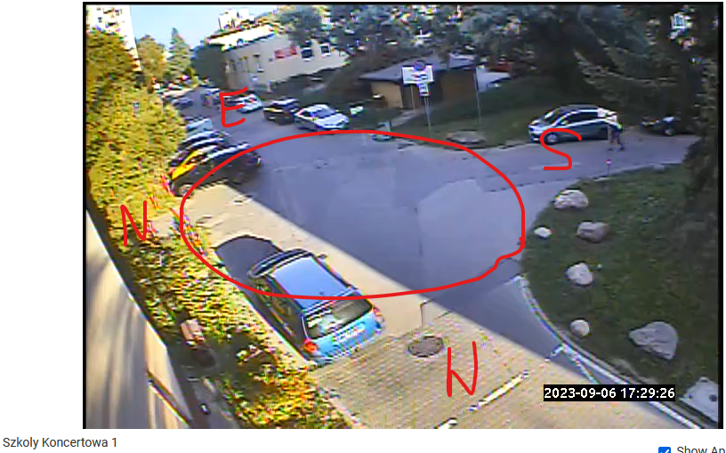
 | Piesi
 | wlot E |  |  |  | wlot N |  |  |  | wlot W |  |  |  | wlot S
Start Time | w prawo | na wprost | w lewo | zawrotka | w prawo | na wprost | w lewo | zawrotka | w prawo | na wprost | w lewo | zawrotka | w prawo | na wprost | w lewo | zawrotka
07:00 | 3 | 3 | 0 | 0 | 2 | 6 | 0 | 0 | 0 | 6 | 1 | 0 | 0 | 6 | 1 | 0
07:15 | 1 | 7 | 1 | 0 | 4 | 7 | 4 | 0 | 0 | 5 | 4 | 0 | 0 | 1 | 0 | 0
07:30 | 6 | 4 | 2 | 0 | 8 | 7 | 8 | 0 | 1 | 14 | 15 | 0 | 1 | 12 | 0 | 0
07:45 | 13 | 1 | 0 | 0 | 10 | 8 | 21 | 0 | 1 | 26 | 32 | 0 | 1 | 24 | 0 | 0
08:00 | 7 | 2 | 4 | 0 | 7 | 24 | 11 | 0 | 0 | 3 | 7 | 0 | 3 | 17 | 0 | 0
08:15 | 10 | 6 | 1 | 0 | 8 | 12 | 1 | 0 | 4 | 0 | 3 | 0 | 0 | 11 | 0 | 0
08:30 | 7 | 1 | 8 | 0 | 1 | 18 | 5 | 0 | 0 | 10 | 6 | 0 | 0 | 9 | 1 | 0
08:45 | 2 | 4 | 1 | 0 | 2 | 9 | 4 | 0 | 2 | 5 | 3 | 0 | 0 | 4 | 0 | 0
15:00:00 | 9 | 0 | 4 | 0 | 4 | 24 | 6 | 0 | 1 | 2 | 1 | 0 | 4 | 9 | 2 | 0
15:15:00 | 8 | 3 | 7 | 0 | 4 | 23 | 7 | 0 | 0 | 5 | 6 | 0 | 2 | 12 | 2 | 0
15:30:00 | 5 | 13 | 6 | 2 | 0 | 9 | 4 | 0 | 0 | 6 | 11 | 0 | 2 | 17 | 1 | 0
15:45:00 | 14 | 7 | 0 | 0 | 6 | 26 | 9 | 0 | 0 | 20 | 10 | 0 | 2 | 1 | 2 | 0
16:00:00 | 6 | 5 | 1 | 0 | 2 | 17 | 1 | 0 | 0 | 6 | 7 | 0 | 0 | 13 | 0 | 0
16:15:00 | 13 | 2 | 1 | 0 | 5 | 21 | 10 | 0 | 1 | 13 | 17 | 0 | 2 | 17 | 1 | 0
16:30:00 | 6 | 15 | 1 | 0 | 3 | 26 | 10 | 0 | 0 | 7 | 11 | 0 | 1 | 11 | 1 | 0
16:45:00 | 9 | 4 | 0 | 0 | 2 | 17 | 5 | 0 | 1 | 2 | 20 | 0 | 0 | 29 | 0 | 0
17:00:00 | 6 | 2 | 1 | 0 | 3 | 17 | 5 | 0 | 3 | 6 | 9 | 0 | 3 | 16 | 2 | 0
17:15:00 | 3 | 8 | 1 | 0 | 1 | 6 | 9 | 0 | 0 | 6 | 3 | 0 | 0 | 14 | 0 | 0
17:30:00 | 9 | 8 | 4 | 0 | 2 | 19 | 5 | 0 | 0 | 10 | 3 | 0 | 2 | 7 | 2 | 0
17:45:00 | 7 | 8 | 4 | 0 | 4 | 26 | 3 | 0 | 0 | 7 | 8 | 0 | 6 | 11 | 0 | 0

Uwagi i obserwacje:

 |  |  |  |  | 279

